畢卡索_線性回歸
Lesson | Test_pic | Score | Lesson | Test_pic | Score | Lesson | Test_pic | Score |  | Lesson | Test_pic | Score | Lesson | Test_pic | Score | Lesson | Test_pic | Score
5 | 1 | 7 | 5 | 2 | 10 | 5 | 3 | 5 |  | 5 | 4 | 6 | 5 | 5 | 7 | 5 | 6 | 4
5 | 1 | 6 | 5 | 2 | 5 | 5 | 3 | 3 |  | 5 | 4 | 4 | 5 | 5 | 6 | 5 | 6 | 4
5 | 1 | 10 | 5 | 2 | 7 | 5 | 3 | 5 |  | 5 | 4 | 8 | 5 | 5 | 9 | 5 | 6 | 5
5 | 1 | 8 | 5 | 2 | 9 | 5 | 3 | 6 |  | 5 | 4 | 7 | 5 | 5 | 4 | 5 | 6 | 3
5 | 1 | 4 | 5 | 2 | 3 | 5 | 3 | 4 |  | 5 | 4 | 9 | 5 | 5 | 9 | 5 | 6 | 3
5 | 1 | 8 | 5 | 2 | 7 | 5 | 3 | 9 |  | 5 | 4 | 6 | 5 | 5 | 4 | 5 | 6 | 7
5 | 1 | 5 | 5 | 2 | 9 | 5 | 3 | 9 |  | 5 | 4 | 7 | 5 | 5 | 5 | 5 | 6 | 6
 | Log(幾何平均) | 0.81863703715 |  |  | 0.82496747971 |  |  | 0.73767964628 |  |  |  | 0.81512729551 |  |  | 0.7764034709 |  |  | 0.6400831124
 | 平均 | 6.8571428571 |  |  | 7.1428571429 |  |  | 5.8571428571 |  |  |  | 6.7142857143 |  |  | 6.2857142857 |  |  | 4.5714285714

sc_0.15_畢卡索_系統分數 | 主觀_Log(幾何平均) | 1-系統分數
0.0806 | 0.81863703715 | 0.9194
0.1065 | 0.82496747971 | 0.8935 |  |  |  |  |  |  | 資料庫有誤
0.1009 | 0.73767964628 | 0.8991
0.0763 | 0.81512729551 | 0.9237
0.1036 | 0.7764034709 | 0.8964
0.1029 | 0.6400831124 | 0.8971

sc_0.15_畢卡索_系統分數 | 主觀_Log(幾何平均) | 7-系統排名
0.0806 | 0.81863703715 | 5
0.1065 | 0.82496747971 | 1
0.1009 | 0.73767964628 | 4
0.0763 | 0.81512729551 | 6
0.1036 | 0.7764034709 | 2
0.1029 | 0.6400831124 | 3

sc_0.15_畢卡索_系統分數 | 主觀_平均 | 1-系統分數
0.0806 | 6.8571428571 | 0.9194
0.1065 | 7.1428571429 | 0.8935
0.1009 | 5.8571428571 | 0.8991
0.0763 | 6.7142857143 | 0.9237
0.1036 | 6.2857142857 | 0.8964
0.1029 | 4.5714285714 | 0.8971

sc_0.15_畢卡索_系統分數 | 主觀_平均 | 7-系統排名
0.0806 | 6.8571428571 | 5
0.1065 | 7.1428571429 | 1
0.1009 | 5.8571428571 | 4
0.0763 | 6.7142857143 | 6
0.1036 | 6.2857142857 | 2
0.1029 | 4.5714285714 | 3

Lesson_1
Lesson | Test_pic | Score | Lesson | Test_pic | Score | Lesson | Test_pic | Score | Lesson | Test_pic | Score | Lesson | Test_pic | Score | Lesson | Test_pic | Score | Lesson | Test_pic | Score | Lesson | Test_pic | Score
1 | 1416406068 | 7 | 1 | 1416406425 | 6 | 1 | 1416406511 | 2 | 1 | 1416406314 | 3 | 1 | 1416405907 | 4 | 1 | 1416405821 | 1 | 1 | 1416405531 | 5 | 1 | 1416406750 | 4
1 | 1416406068 | 4 | 1 | 1416406425 | 3 | 1 | 1416406511 | 6 | 1 | 1416406314 | 7 | 1 | 1416405907 | 1 | 1 | 1416405821 | 5 | 1 | 1416405531 | 8 | 1 | 1416406750 | 2
1 | 1416406068 | 4 | 1 | 1416406425 | 3 | 1 | 1416406511 | 3 | 1 | 1416406314 | 2 | 1 | 1416405907 | 6 | 1 | 1416405821 | 3 | 1 | 1416405531 | 8 | 1 | 1416406750 | 1
1 | 1416406068 | 8 | 1 | 1416406425 | 8 | 1 | 1416406511 | 4 | 1 | 1416406314 | 3 | 1 | 1416405907 | 6 | 1 | 1416405821 | 5 | 1 | 1416405531 | 1 | 1 | 1416406750 | 3
1 | 1416406068 | 3 | 1 | 1416406425 | 5 | 1 | 1416406511 | 1 | 1 | 1416406314 | 7 | 1 | 1416405907 | 3 | 1 | 1416405821 | 3 | 1 | 1416405531 | 7 | 1 | 1416406750 | 2
1 | 1416406068 | 1 | 1 | 1416406425 | 3 | 1 | 1416406511 | 5 | 1 | 1416406314 | 4 | 1 | 1416405907 | 7 | 1 | 1416405821 | 3 | 1 | 1416405531 | 6 | 1 | 1416406750 | 6
1 | 1416406068 | 5 | 1 | 1416406425 | 6 | 1 | 1416406511 | 4 | 1 | 1416406314 | 2 | 1 | 1416405907 | 1 | 1 | 1416405821 | 7 | 1 | 1416405531 | 8 | 1 | 1416406750 | 7
 | Log(幾何平均) |  |  | Log(幾何平均) | 0.65567517946 |  | Log(幾何平均) | 0.49419892682 |  | Log(幾何平均) | 0.54979408173 |  | Log(幾何平均) | 0.49722596955 |  | Log(幾何平均) | 0.52491454469 |  | Log(幾何平均) | 0.71878417939 |  | Log(幾何平均) | 0.4720700754
 | 平均 | 4.5714285714 |  | 平均 | 4.8571428571 |  | 平均 | 3.5714285714 |  | 平均 | 4 |  | 平均 | 4 |  | 平均 | 3.8571428571 |  | 平均 | 6.1428571429 |  | 平均 | 3.5714285714

sc_0.15_Lesson1_系統分數 | 主觀_Log(幾何平均) | 1-系統分數
0.0468 | 0 | 0.9532 |  |  |  |  | 資料庫有誤
0.0664 | 0.65567517946 | 0.9336
0.0482 | 0.49419892682 | 0.9518
0.0447 | 0.54979408173 | 0.9553
0.0637 | 0.49722596955 | 0.9363
0.0416 | 0.52491454469 | 0.9584
0.047 | 0.71878417939 | 0.953
0.0892 | 0.4720700754 | 0.9108

sc_0.15_Lesson1_系統分數 | 主觀_Log(幾何平均) | (9-系統排名)*10
0.0468 | 0 | 60
0.0664 | 0.65567517946 | 30
0.0482 | 0.49419892682 | 40
0.0447 | 0.54979408173 | 70
0.0637 | 0.49722596955 | 20
0.0416 | 0.52491454469 | 80
0.047 | 0.71878417939 | 50
0.0892 | 0.4720700754 | 10

sc_0.15_Lesson1_系統分數 | 主觀_平均 | 1-系統分數
0.0468 | 4.5714285714 | 0.9532
0.0664 | 4.8571428571 | 0.9336
0.0482 | 3.5714285714 | 0.9518
0.0447 | 4 | 0.9553
0.0637 | 4 | 0.9363
0.0416 | 3.8571428571 | 0.9584
0.047 | 6.1428571429 | 0.953
0.0892 | 3.5714285714 | 0.9108

sc_0.15_Lesson1_系統分數 | 主觀_平均 | (9-系統排名)*10
0.0468 | 4.5714285714 | 60
0.0664 | 4.8571428571 | 30
0.0482 | 3.5714285714 | 40
0.0447 | 4 | 70
0.0637 | 4 | 20
0.0416 | 3.8571428571 | 80
0.047 | 6.1428571429 | 50
0.0892 | 3.5714285714 | 10

圓形
Lesson | Test_pic | Score |  | Lesson | Test_pic | Score |  | Lesson | Test_pic | Score | Lesson | Test_pic | Score | Lesson | Test_pic | Score | Lesson | Test_pic | Score | Lesson | Test_pic | Score | Lesson | Test_pic | Score
3 | 1416485011 | 9 |  | 3 | 1416485058 | 1 |  | 3 | 1416485044 | 7 | 3 | 1416485193 | 8 | 3 | 1416485029 | 6 | 3 | 1416485254 | 5 | 3 | 1416485108 | 7 | 3 | 1416485283 | 1
3 | 1416485011 | 6 |  | 3 | 1416485058 | 1 |  | 3 | 1416485044 | 6 | 3 | 1416485193 | 7 | 3 | 1416485029 | 4 | 3 | 1416485254 | 3 | 3 | 1416485108 | 5 | 3 | 1416485283 | 1
3 | 1416485011 | 9 |  | 3 | 1416485058 | 1 |  | 3 | 1416485044 | 7 | 3 | 1416485193 | 9 | 3 | 1416485029 | 6 | 3 | 1416485254 | 6 | 3 | 1416485108 | 7 | 3 | 1416485283 | 1
3 | 1416485011 | 9 |  | 3 | 1416485058 | 1 |  | 3 | 1416485044 | 9 | 3 | 1416485193 | 9 | 3 | 1416485029 | 7 | 3 | 1416485254 | 6 | 3 | 1416485108 | 7 | 3 | 1416485283 | 1
3 | 1416485011 | 6 |  | 3 | 1416485058 | 1 |  | 3 | 1416485044 | 5 | 3 | 1416485193 | 6 | 3 | 1416485029 | 3 | 3 | 1416485254 | 4 | 3 | 1416485108 | 3 | 3 | 1416485283 | 2
3 | 1416485011 | 9 |  | 3 | 1416485058 | 1 |  | 3 | 1416485044 | 3 | 3 | 1416485193 | 7 | 3 | 1416485029 | 7 | 3 | 1416485254 | 6 | 3 | 1416485108 | 4 | 3 | 1416485283 | 1
3 | 1416485011 | 8 |  | 3 | 1416485058 | 1 |  | 3 | 1416485044 | 4 | 3 | 1416485193 | 6 | 3 | 1416485029 | 4 | 3 | 1416485254 | 3 | 3 | 1416485108 | 5 | 3 | 1416485283 | 2
3 | 1416485011 | 10 |  | 3 | 1416485058 | 2 |  | 3 | 1416485044 | 8 | 3 | 1416485193 | 7 | 3 | 1416485029 | 6 | 3 | 1416485254 | 6 | 3 | 1416485108 | 5 | 3 | 1416485283 | 1
3 | 1416485011 | 8 |  | 3 | 1416485058 | 4 |  | 3 | 1416485044 | 9 | 3 | 1416485193 | 9 | 3 | 1416485029 | 7 | 3 | 1416485254 | 6 | 3 | 1416485108 | 7 | 3 | 1416485283 | 4

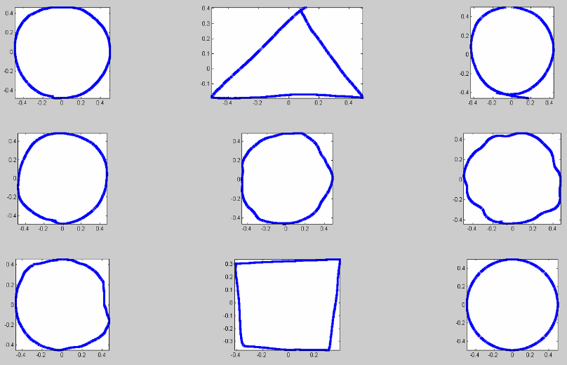
Score | Score | Score | Score | Score | Score | Score | Score
9 | 1 | 7 | 8 | 6 | 5 | 7 | 1
6 | 1 | 6 | 7 | 4 | 3 | 5 | 1
9 | 1 | 7 | 9 | 6 | 6 | 7 | 1
9 | 1 | 9 | 9 | 7 | 6 | 7 | 1
6 | 1 | 5 | 6 | 3 | 4 | 3 | 2
9 | 1 | 3 | 7 | 7 | 6 | 4 | 1
8 | 1 | 4 | 6 | 4 | 3 | 5 | 2
10 | 2 | 8 | 7 | 6 | 6 | 5 | 1
測試者3
8 | 4 | 9 | 9 | 7 | 6 | 7 | 4
測試者1
測試者2

測試者4
測試者5
測試者6

測試者8
測試者9
測試者7

 | Score | Score | Score | Score | Score | Score | Score | Score
 | 9 | 1 | 7 | 8 | 6 | 5 | 7 | 1
 | 6 | 1 | 6 | 7 | 4 | 3 | 5 | 1
 | 9 | 1 | 7 | 9 | 6 | 6 | 7 | 1
 | 9 | 1 | 9 | 9 | 7 | 6 | 7 | 1
 | 6 | 1 | 5 | 6 | 3 | 4 | 3 | 2
 | 9 | 1 | 3 | 7 | 7 | 6 | 4 | 1
 | 8 | 1 | 4 | 6 | 4 | 3 | 5 | 2
 | 10 | 2 | 8 | 7 | 6 | 6 | 5 | 1
 | 8 | 4 | 9 | 9 | 7 | 6 | 7 | 4
幾何平均 | 0.90882805695 | 0.10034333189 | 0.78423039852 | 0.87304601512 | 0.72788767873 | 0.68289208411 | 0.72849815768 | 0.13379110918
圓形
系統距離 | 幾何平均
0.0245 | 0.90882805695 | 0.9755
0.0965 | 0.10034333189 | 0.9035
0.0325 | 0.78423039852 | 0.9675
0.0251 | 0.87304601512 | 0.9749
0.0261 | 0.72788767873 | 0.9739
0.0285 | 0.68289208411 | 0.9715
0.0315 | 0.72849815768 | 0.9685
0.057 | 0.13379110918 | 0.943
圓形

系統距離 | 幾何平均 | 高斯 | 1-距離
0.0245 | 0.90882805695 | 0.9683 | 0.9755
0.0965 | 0.10034333189 | 0.6065 | 0.9035
0.0325 | 0.78423039852 | 0.9449 | 0.9675
0.0251 | 0.87304601512 | 0.9667 | 0.9749
0.0261 | 0.72788767873 | 0.9641 | 0.9739
0.0285 | 0.68289208411 | 0.9573 | 0.9715
0.0315 | 0.72849815768 | 0.9481 | 0.9685
0.057 | 0.13379110918 | 0.8399 | 0.943

畢卡索_SC
Lesson | Test_pic | Score |  | Lesson | Test_pic | Score | Lesson | Test_pic | Score | Lesson | Test_pic | Score | Lesson | Test_pic | Score | Lesson | Test_pic | Score
5 | 1 | 10 |  | 5 | 2 | 4 | 5 | 3 | 9 | 5 | 4 | 10 | 5 | 5 | 10 | 5 | 6 | 5
5 | 1 | 8 |  | 5 | 2 | 4 | 5 | 3 | 8 | 5 | 4 | 7 | 5 | 5 | 5 | 5 | 6 | 3
5 | 1 | 8 |  | 5 | 2 | 6 | 5 | 3 | 8 | 5 | 4 | 8 | 5 | 5 | 5 | 5 | 6 | 4
5 | 1 | 7 |  | 5 | 2 | 5 | 5 | 3 | 6 | 5 | 4 | 7 | 5 | 5 | 4 | 5 | 6 | 2
5 | 1 | 7 |  | 5 | 2 | 4 | 5 | 3 | 8 | 5 | 4 | 7 | 5 | 5 | 6 | 5 | 6 | 6
5 | 1 | 8 |  | 5 | 2 | 4 | 5 | 3 | 9 | 5 | 4 | 9 | 5 | 5 | 5 | 5 | 6 | 7
5 | 1 | 7 |  | 5 | 2 | 5 | 5 | 3 | 4 | 5 | 4 | 6 | 5 | 5 | 4 | 5 | 6 | 6
5 | 1 | 9 |  | 5 | 2 | 6 | 5 | 3 | 8 | 5 | 4 | 7 | 5 | 5 | 6 | 5 | 6 | 5
5 | 1 | 10 |  | 5 | 2 | 4 | 5 | 3 | 8 | 5 | 4 | 7 | 5 | 5 | 7 | 5 | 6 | 6
5 | 1 | 9 |  | 5 | 2 | 7 | 5 | 3 | 8 | 5 | 4 | 8 | 5 | 5 | 8 | 5 | 6 | 6

Score | Score | Score | Score | Score | Score
10 | 4 | 9 | 10 | 10 | 5
8 | 4 | 8 | 7 | 5 | 3
8 | 6 | 8 | 8 | 5 | 4
7 | 5 | 6 | 7 | 4 | 2
7 | 4 | 8 | 7 | 6 | 6
8 | 4 | 9 | 9 | 5 | 7
SC_畢卡索
7 | 5 | 4 | 6 | 4 | 6
9 | 6 | 8 | 7 | 6 | 5
10 | 4 | 8 | 7 | 7 | 6
9 | 7 | 8 | 8 | 8 | 6
0.91530490999 | 0.68096405061 | 0.87072361825 | 0.87640639339 | 0.76055205234 | 0.67358542919

0.0806 | 0.91530490999 | 0.751
0.1065 | 0.68096405061 | 0.6065
0.1009 | 0.87072361825 | 0.6384
0.0763 | 0.87640639339 | 0.7736
0.1036 | 0.76055205234 | 0.623
0.1029 | 0.67358542919 | 0.627

線條
Lesson | Test_pic | Score |  | Lesson | Test_pic | Score |  | Lesson | Test_pic | Score | Lesson | Test_pic | Score | Lesson | Test_pic | Score | Lesson | Test_pic | Score | Lesson | Test_pic | Score | Lesson | Test_pic | Score
2 | 1415792402 | 7 |  | 2 | 1415792541 | 3 |  | 2 | 1415792331 | 4 | 2 | 1415792470 | 2 | 2 | 1415795272 | 7 | 2 | 1415792556 | 1 | 2 | 1415792505 | 1 | 2 | 1415792366 | 4
2 | 1415792402 | 8 |  | 2 | 1415792541 | 3 |  | 2 | 1415792331 | 4 | 2 | 1415792470 | 2 | 2 | 1415795272 | 8 | 2 | 1415792556 | 1 | 2 | 1415792505 | 1 | 2 | 1415792366 | 4
2 | 1415792402 | 9 |  | 2 | 1415792541 | 1 |  | 2 | 1415792331 | 3 | 2 | 1415792470 | 1 | 2 | 1415795272 | 7 | 2 | 1415792556 | 1 | 2 | 1415792505 | 1 | 2 | 1415792366 | 9
2 | 1415792402 | 7 |  | 2 | 1415792541 | 4 |  | 2 | 1415792331 | 5 | 2 | 1415792470 | 3 | 2 | 1415795272 | 9 | 2 | 1415792556 | 1 | 2 | 1415792505 | 3 | 2 | 1415792366 | 6
2 | 1415792402 | 6 |  | 2 | 1415792541 | 3 |  | 2 | 1415792331 | 6 | 2 | 1415792470 | 1 | 2 | 1415795272 | 9 | 2 | 1415792556 | 1 | 2 | 1415792505 | 2 | 2 | 1415792366 | 7
2 | 1415792402 | 6 |  | 2 | 1415792541 | 3 |  | 2 | 1415792331 | 7 | 2 | 1415792470 | 5 | 2 | 1415795272 | 8 | 2 | 1415792556 | 1 | 2 | 1415792505 | 1 | 2 | 1415792366 | 7
2 | 1415792402 | 8 |  | 2 | 1415792541 | 3 |  | 2 | 1415792331 | 5 | 2 | 1415792470 | 2 | 2 | 1415795272 | 7 | 2 | 1415792556 | 1 | 2 | 1415792505 | 2 | 2 | 1415792366 | 6
2 | 1415792402 | 8 |  | 2 | 1415792541 | 2 |  | 2 | 1415792331 | 6 | 2 | 1415792470 | 3 | 2 | 1415795272 | 9 | 2 | 1415792556 | 1 | 2 | 1415792505 | 4 | 2 | 1415792366 | 6
2 | 1415792402 | 8 |  | 2 | 1415792541 | 7 |  | 2 | 1415792331 | 8 | 2 | 1415792470 | 6 | 2 | 1415795272 | 9 | 2 | 1415792556 | 3 | 2 | 1415792505 | 4 | 2 | 1415792366 | 5

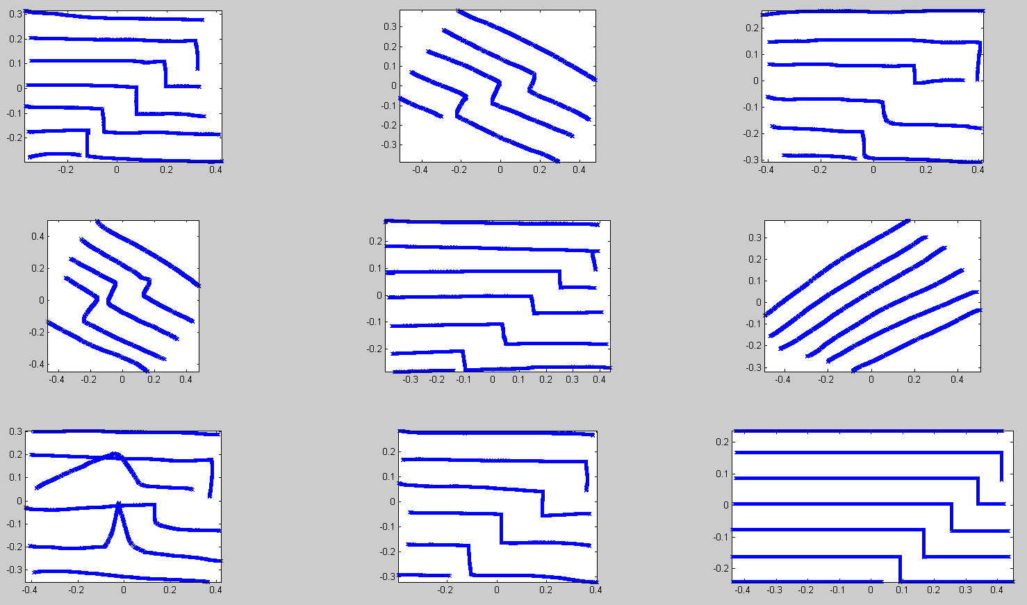
Score | Score | Score | Score | Score | Score | Score | Score
7 | 3 | 4 | 2 | 7 | 1 | 1 | 4
8 | 3 | 4 | 2 | 8 | 1 | 1 | 4
9 | 1 | 3 | 1 | 7 | 1 | 1 | 9
7 | 4 | 5 | 3 | 9 | 1 | 3 | 6
6 | 3 | 6 | 1 | 9 | 1 | 2 | 7
6 | 3 | 7 | 5 | 8 | 1 | 1 | 7
8 | 3 | 5 | 2 | 7 | 1 | 2 | 6
8 | 2 | 6 | 3 | 9 | 1 | 4 | 6
8 | 7 | 8 | 6 | 9 | 3 | 4 | 5
測試者1
測試者2
測試者3

測試者5
測試者6
測試者4

測試者7
測試者8
測試者9

 | Score | Score | Score | Score | Score | Score | Score | Score
 | 7 | 3 | 4 | 2 | 7 | 1 | 1 | 4
 | 8 | 3 | 4 | 2 | 8 | 1 | 1 | 4
 | 9 | 1 | 3 | 1 | 7 | 1 | 1 | 9
 | 7 | 4 | 5 | 3 | 9 | 1 | 3 | 6
 | 6 | 3 | 6 | 1 | 9 | 1 | 2 | 7
 | 6 | 3 | 7 | 5 | 8 | 1 | 1 | 7
 | 8 | 3 | 5 | 2 | 7 | 1 | 2 | 6
 | 8 | 2 | 6 | 3 | 9 | 1 | 4 | 6
 | 8 | 7 | 8 | 6 | 9 | 3 | 4 | 5
幾何平均 | 0.86812233758 | 0.45931047784 | 0.70929686376 | 0.37049486124 | 0.90649379242 | 0.053013472747 | 0.25370013652 | 0.76466470307

線條
系統距離 | 幾何平均
0.0455 | 0.86812233758 | 0.9545
0.0744 | 0.45931047784 | 0.9256
0.0598 | 0.70929686376 | 0.9402
0.0676 | 0.37049486124 | 0.9324
0.0455 | 0.90649379242 | 0.9545
0.0698 | 0.053013472747 | 0.9302
0.0581 | 0.25370013652 | 0.9419
0.0551 | 0.76466470307 | 0.9449

線條
系統距離 | 幾何平均 | 高斯
0.0455 | 0.86812233758 | 0.8294
0.0744 | 0.45931047784 | 0.6065
0.0598 | 0.70929686376 | 0.724
0.0676 | 0.37049486124 | 0.6618
0.0455 | 0.90649379242 | 0.8294
0.0698 | 0.053013472747 | 0.644
0.0581 | 0.25370013652 | 0.7372
0.0551 | 0.76466470307 | 0.7602

對稱臉
Lesson | Test_pic | Score |  | Lesson | Test_pic | Score |  | Lesson | Test_pic | Score | Lesson | Test_pic | Score | Lesson | Test_pic | Score | Lesson | Test_pic | Score | Lesson | Test_pic | Score | Lesson | Test_pic | Score
1 | 1416406068 | 7 |  | 1 | 1416406425 | 3 |  | 1 | 1416406511 | 6 | 1 | 1416406314 | 7 | 1 | 1416405907 | 2 | 1 | 1416405821 | 8 | 1 | 1416405531 | 8 | 1 | 1416406750 | 4
1 | 1416406068 | 3 |  | 1 | 1416406425 | 2 |  | 1 | 1416406511 | 3 | 1 | 1416406314 | 4 | 1 | 1416405907 | 1 | 1 | 1416405821 | 4 | 1 | 1416405531 | 3 | 1 | 1416406750 | 3
1 | 1416406068 | 7 |  | 1 | 1416406425 | 3 |  | 1 | 1416406511 | 4 | 1 | 1416406314 | 6 | 1 | 1416405907 | 2 | 1 | 1416405821 | 5 | 1 | 1416405531 | 4 | 1 | 1416406750 | 1
1 | 1416406068 | 6 |  | 1 | 1416406425 | 4 |  | 1 | 1416406511 | 6 | 1 | 1416406314 | 4 | 1 | 1416405907 | 1 | 1 | 1416405821 | 8 | 1 | 1416405531 | 6 | 1 | 1416406750 | 1
1 | 1416406068 | 8 |  | 1 | 1416406425 | 3 |  | 1 | 1416406511 | 6 | 1 | 1416406314 | 5 | 1 | 1416405907 | 4 | 1 | 1416405821 | 6 | 1 | 1416405531 | 6 | 1 | 1416406750 | 1
1 | 1416406068 | 8 |  | 1 | 1416406425 | 5 |  | 1 | 1416406511 | 7 | 1 | 1416406314 | 3 | 1 | 1416405907 | 4 | 1 | 1416405821 | 7 | 1 | 1416405531 | 5 | 1 | 1416406750 | 8
1 | 1416406068 | 2 |  | 1 | 1416406425 | 3 |  | 1 | 1416406511 | 3 | 1 | 1416406314 | 5 | 1 | 1416405907 | 1 | 1 | 1416405821 | 7 | 1 | 1416405531 | 3 | 1 | 1416406750 | 1
1 | 1416406068 | 5 |  | 1 | 1416406425 | 2 |  | 1 | 1416406511 | 6 | 1 | 1416406314 | 4 | 1 | 1416405907 | 2 | 1 | 1416405821 | 2 | 1 | 1416405531 | 7 | 1 | 1416406750 | 1
1 | 1416406068 | 8 |  | 1 | 1416406425 | 4 |  | 1 | 1416406511 | 9 | 1 | 1416406314 | 5 | 1 | 1416405907 | 3 | 1 | 1416405821 | 6 | 1 | 1416405531 | 6 | 1 | 1416406750 | 2
1 | 1416406068 | 8 |  | 1 | 1416406425 | 5 |  | 1 | 1416406511 | 5 | 1 | 1416406314 | 5 | 1 | 1416405907 | 4 | 1 | 1416405821 | 5 | 1 | 1416405531 | 7 | 1 | 1416406750 | 3
 |  | 36126720 |  |  |  |  |  |  |  |  |  |  |  |  |  |  | 1 | 1416405821 | 6

 | Score | Score | Score | Score | Score | Score | Score | Score
 | 7 | 3 | 6 | 7 | 2 | 8 | 8 | 4
 | 3 | 2 | 3 | 4 | 1 | 4 | 3 | 3
 | 7 | 3 | 4 | 6 | 2 | 5 | 4 | 1
 | 6 | 4 | 6 | 4 | 1 | 8 | 6 | 1
 | 8 | 3 | 6 | 5 | 4 | 6 | 6 | 1
 | 8 | 5 | 7 | 3 | 4 | 7 | 5 | 8
 | 2 | 3 | 3 | 5 | 1 | 7 | 3 | 1
 | 5 | 2 | 6 | 4 | 2 | 6 | 7 | 1
 | 8 | 4 | 9 | 5 | 3 | 5 | 6 | 2
 | 8 | 5 | 5 | 5 | 4 | 6 | 7 | 3
 | 0.8397587259 | 0.56806722239 | 0.79635756179 | 0.74471450405 | 0.35404346841 | 0.87009220057 | 0.79811248036 | 0.30671360927
SC_對稱臉
系統分數 | 幾何平均 | 高斯
0.0468 | 0.8397587259 | 0.87141584067
0.0664 | 0.56806722239 | 0.75800774609
0.0482 | 0.79635756179 | 0.8641630728
0.0447 | 0.74471450405 | 0.88200181379
0.0637 | 0.35404346841 | 0.77492606196
0.0416 | 0.87009220057 | 0.89695514669
0.047 | 0.79811248036 | 0.87038914291
0.0892 | 0.30671360927 | 0.60653065971

TPS_對稱臉
TPS_對稱臉
系統分數 | 幾何平均
15.7529 | 0.8397587259 | 16.2471
16.6 | 0.56806722239 | 15.4
14.7807 | 0.79635756179 | 17.2193
12.7788 | 0.74471450405 | 19.2212
19.2227 | 0.35404346841 | 12.7773
13.6629 | 0.87009220057 | 18.3371
16.0994 | 0.79811248036 | 15.9006
31.3165 | 0.30671360927 | 0.6835

2DF_對稱臉
2DF
系統分數 | 幾何平均
0.2038 | 0.8397587259 | 0.6633
0.2054 | 0.56806722239 | 0.659
0.1977 | 0.79635756179 | 0.6795
0.2144 | 0.74471450405 | 0.6348
0.2198 | 0.35404346841 | 0.6203
0.2117 | 0.87009220057 | 0.6421
0.2149 | 0.79811248036 | 0.6335
0.2249 | 0.30671360927 | 0.6065

